Sheet1
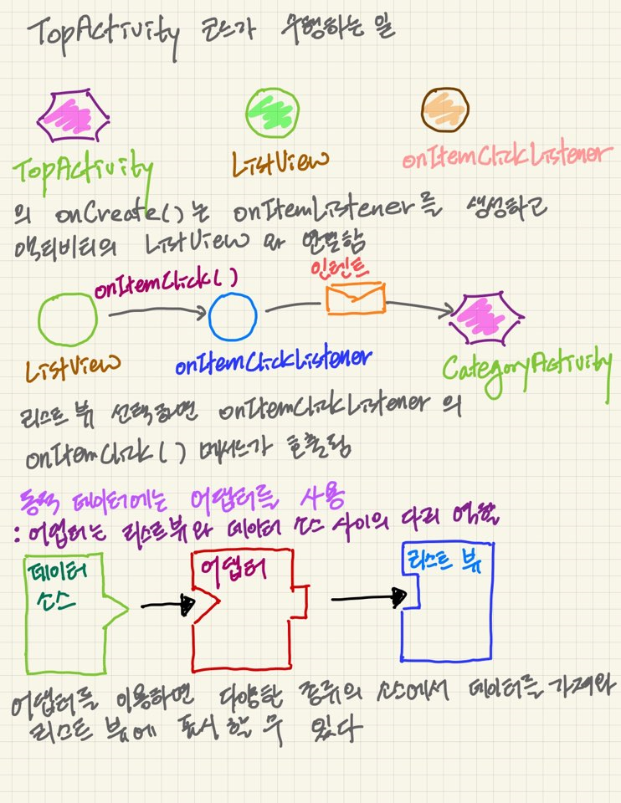
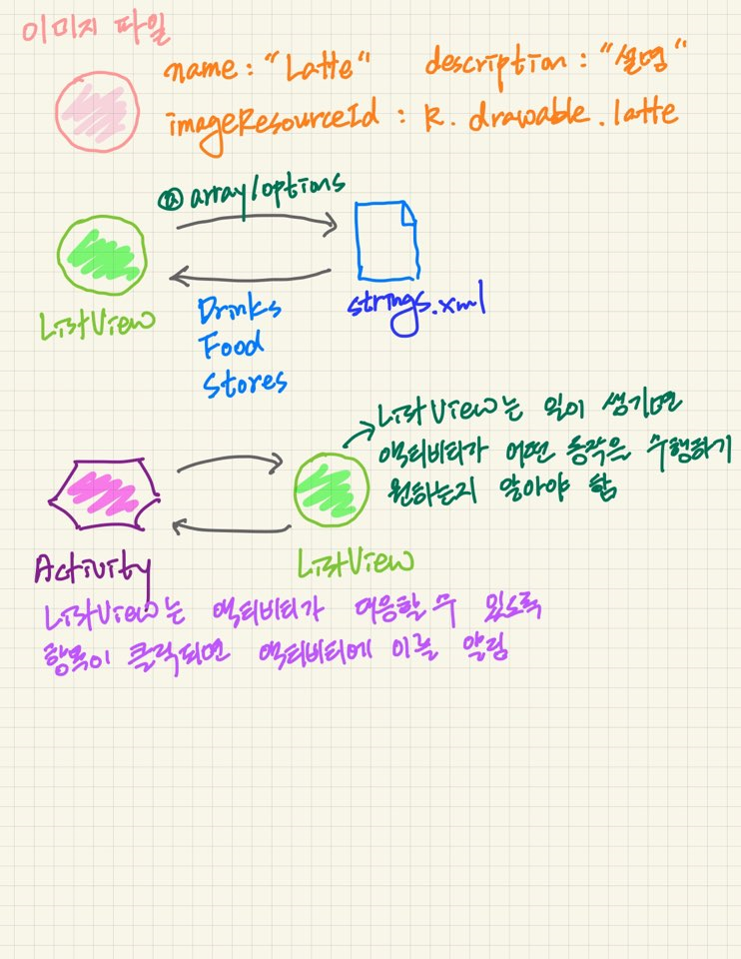
spring 실습

부트 이전 | -xml기반으로 설정 -> 서버 터짐 -> 다른개발자 테스트 불가

부트 이후 | -appliaction.properties설정

spring3프로젝트는 xml기반으로 설정을 하였으나 이클립스가 제공하는 프로젝트 트리구조를 준수하는 프로젝트로 실습을 진행하였다.

spring3-1의 경우는 이클립스가 제공하는 xml문서가 아닌 개발자가 직접 xml문서를 정의한 것임 |  |  | ex) | spring-servlet.xml
 |  |  |  | spring-service.xml
 |  |  |  | spring-date.xml
3과 3-1 모두 스프링 메뉴에서 제공하는 프로젝트를 사용한 것은 동일하나
xml문서를 직접 정의 제작한 여부에 따라 나누어 만들어 보았다.
<servlet>
<init-param>spring-servlet.xml
:서블릿의 요청이 일어날 때마다 새로 읽어서 처리
</servlet>
<cotext-param>spring-service.xml, spring-data.xml
:서버가 처음 기동될 때 읽은 내용이 유지
(단독으로 선언해야 사용됨!)

boot
return "redirect:XXX.jsp"

return "redirect.XXX.sp3"

return "forward:XXX.jsp"

return "forward:XXX.sp3" |  | ->redirect 만일 forward연결 불가

return "board/boardList"

ViewResolver
/WEB-INF/views/여기에 들어올 값.jsp
web.xml
XXX.jsp - 표준 서블릿 작업, 스프링을 경유하지 않았다.
 | DispatcherServlet이 활용되지 않고 있다.
XXX.sp - 요청에 .sp로 끝나는 건에 대해서는 스프링이 관여한다.
 | DispatcherServlet을 사용하는 것이다.
writeForm(req,res)
res.sendRedirect(); /webapp/board

ViewResolver가 관여하는 것은?(접두어(/WEB-INF/views/),접미어(.jsp)
1)ModelAndView사용할 때
2)부트에서는 ModelAndView대신에 String 을 사용함.
a)"redirect:XXX.jsp" => webapp/board를 바라보고
b)"forward:XXX.jsp" => webapp/board를 바라본다.
c)"board/XXX"만 쓰는 경우는 ViewResolver가 관여를 하니까 배포 위치는 ModelAndView를 쓸때 처럼 /WEB-INF/views/폴더명/XXX.jsp로 찾는다.

res.sendRedirect("XXX.jsp");
mad.setViewName("XXX");
"redirect:XXX.jsp"
"XXX"

